従業員名簿
 |  |  | Ver.1.4

＜前提条件＞
・従業員の人数を集計し、補助上限額の確認を行います。
＜記載方法＞
下記、①～③に従って必要事項を記載いただき、提出を行ってください。
①申請する中小企業等の法人名または屋号（屋号が存在しない場合、 申請する個人事業主名）を記載してください。
②交付申請時点で所属している全従業員数によって記載方法が異なります。
（１）従業員数が１～２１人の場合
所属している全従業員の氏名（姓・名）、生年月日（yyyy/mm/dd）の記載をしてください。
★従業員数は交付申請情報 の事業者情報「従業員数」と合致するように記載してください。
（２）従業員数が２２人以上の場合
全従業員のうち、任意の２１名の氏名（姓・名）、生年月日（yyyy/mm/dd）の記載をしてください。
★交付申請情報 の事業者情報「従業員数」は全従業員数を記載する必要があります。
従業員名簿の「従業員数」と合致させる必要はありません。
◇従業員：常時使用する従業員であり「予め解雇の予告を必要とする者」です。
これには、日々雇い入れられる者、２か月以内の期間を定めて使用される者、
季節的業務に４か月以内の期間を定めて使用される者、試みの使用期間中の者は含みません。
★詳細は「公募要領2-3 補助対象事業者」をご確認ください。
※氏名（姓・名）、生年月日（yyyy/mm/dd）のいずれかが記載されていない場合、該当セルが赤色で表示されます。
該当セルがあった場合は記載をしてください。
③太線黒枠内の入力項目において記載漏れがないことを確認し、交付申請情報に添付して提出してください。
※記載していただいた内容にエラーがあった場合は、該当行が黄色で表示されます。
黄色で表示された場合は、内容を確認して頂き修正をお願いします。
◆エラー例
・年月日の記載が「yyyy/mm/dd」の形式でない場合
＜事務局判断事項＞
以下の条件に該当する場合は交付申請システムまたは本ファイルの修正を依頼させていただきます。
１．従業員数が１～２１名の中小企業等において交付申請システムの従業員数及び本ファイルの従業員数に相違があった場合
２．従業員数が２２名以上の中小企業等において本ファイルの２１名全てに記入がされていない場合
※審査工程において詳細調査のため、労働者名簿の提出を求める場合があります。
※申請内容に虚偽や実態との乖離が判明した場合には交付決定を取り消す場合があります。
中小企業省力化投資補助金事業 【指定様式】従業員名簿

申請する中小企業等の法人名 または 屋号（または個人事業主名）

従業員数 |  | 0人

NO. | 従業員名 |  | 生年月日
 | 姓 | 名
例 | 事務局 | 太郎 | 1990-04-01
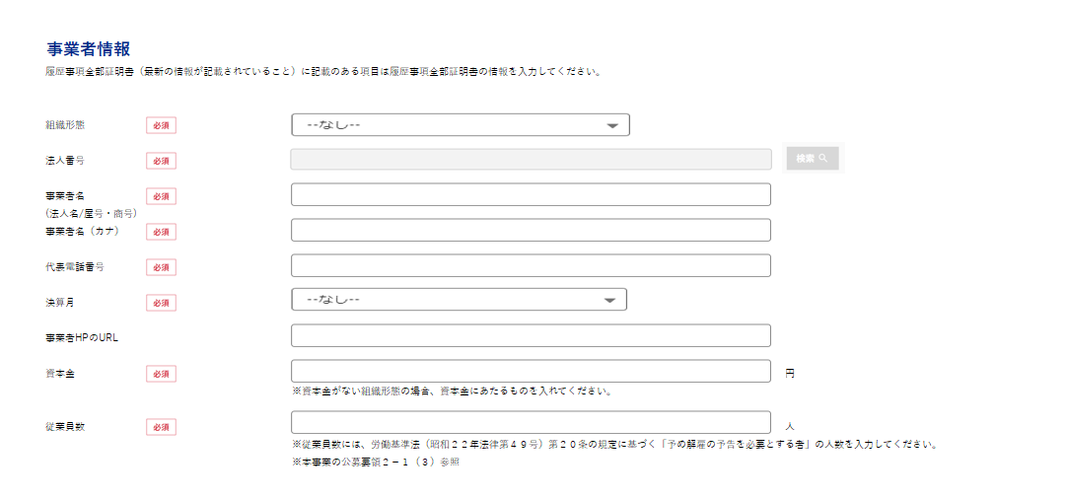
1
2
3
4
5
6
7
8
9
10
11
12
13
14
15
16
17
18
19
20
21

